EOL
F
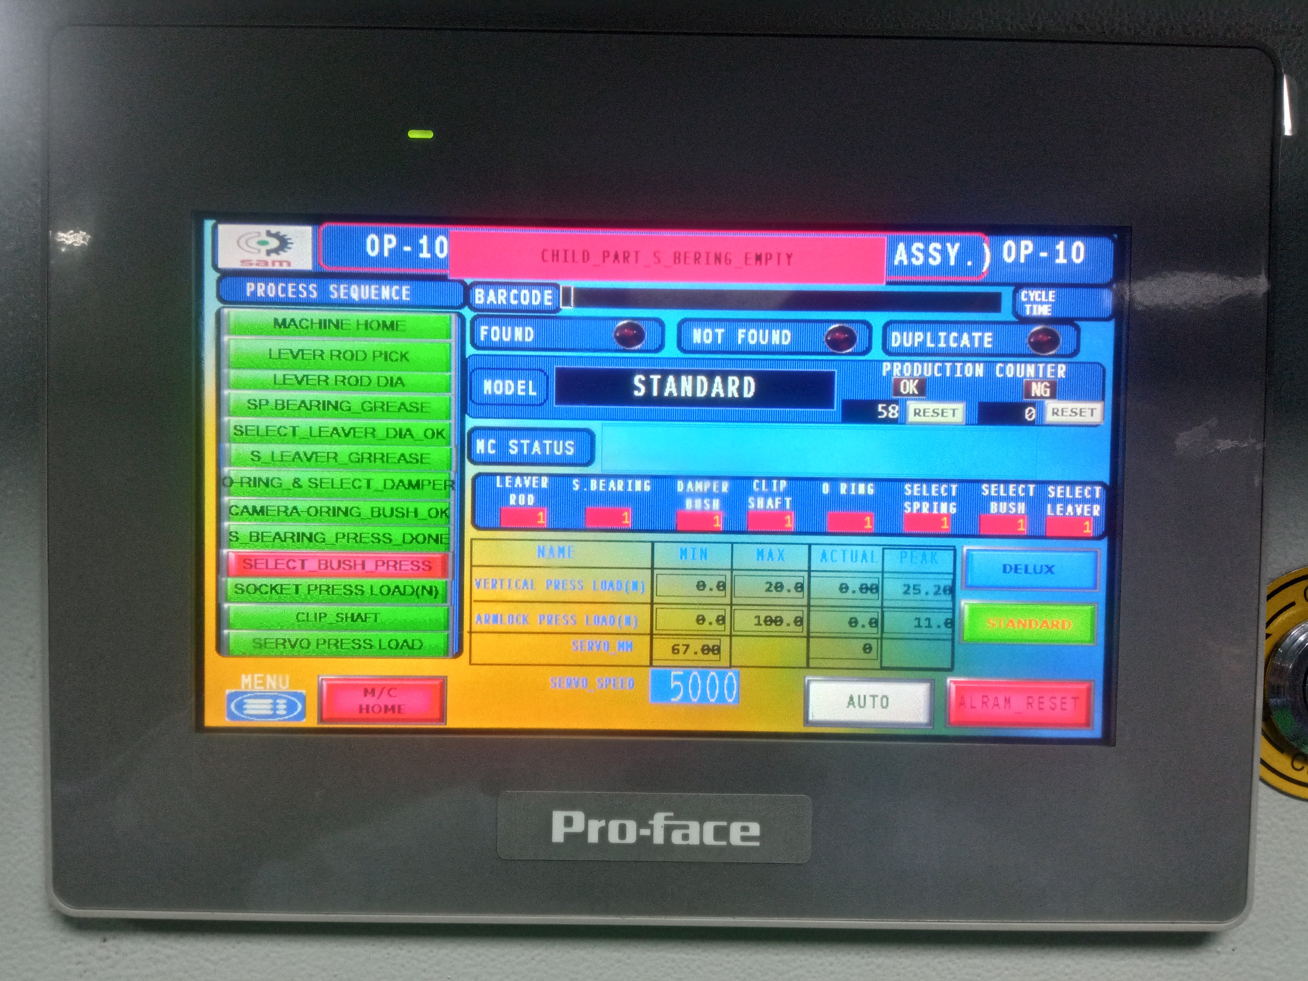
SAFETY
 |  | Standard Operating Procedure / Work Instruction
PROCESS NAME : |  |  | Part Name/Assy. Name/No.(Customer) |  | Operation |  | Customer | Documet No. | SKH-SILA/SOP-GSLA-12
EOL ( End Of Line) |  |  | LEVER ASSY, GEAR SHF CONT / 28100M71U00-C48(Y17_DLX) LEVER ASSY, GEAR SHF CONT / 28100M71U20-5PK(Y17_STD) |  | OP-EOL |  | MSIL | Initial date | 10.03.25
 |  |  |  |  |  |  |  | Revision No & Revision Date
कार्य - निर्देश |  |  |  |  |  | Parts Details |  |  |  | 1.मशीन चलने के दोरान अपने हाथो को दूर रखे.
1
5
1
2
3
4
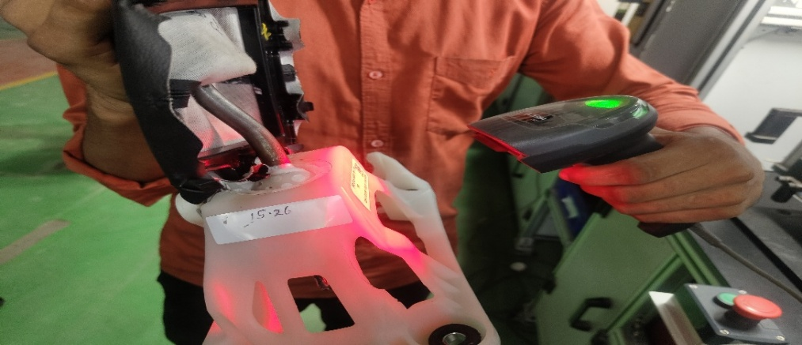 |  |  |  | 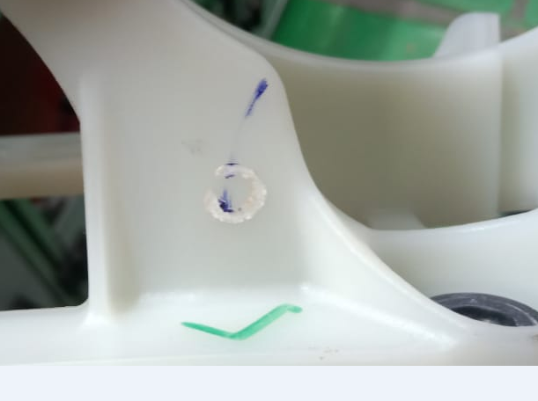
 |  |  |  |  |  |  |  |  |  | 2.किसी भी प्रकार के चेंज ओवर के दोरान मशीन को बंद रखे.

O-Ring
Select Damper
Select Bush
Spherical Bearing
 |  |  |  |  |  |  |  |  |  | 3.कार्य करते समय हमेशा PPE's का प्रयोग करे
5
6
7
8
PM

Select Lever
Select Spring
lever Rod Y17
Main Housing
 |  |  |  |  |  |  |  |  |  | 1.डेली मशीन चेक शीट के अनुसार काम शुरू करने से पहले मशीन को चेक करे.
9
अगला काम शुरू करने से पहले, सब असेंबली दाहिने हाथ से पकड़ना है और बाएं हाथ से स्कैनर को पकड़ कर सब असेंबली पर लागे बारकोड को स्कैन करना है |  |  |  | जैसा कि चित्र में दिखाया गया है उसके अनुसार हॉट पंच प्रॉपर लगा हुवा है या नहीं उसकी पुष्टि करना है |  |  |  |  |  | 2.मशीन को रोजाना साफ करे.कोई भी एयर वाल्व, ग्रीस वाल्व या ऑइल वाल्व जाम न हो

 |  |  |  |  |  |  |  |  |  | Abnormal Situation Handling
Clip Shaft
2
6
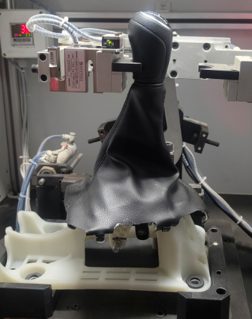 |  |  |  | 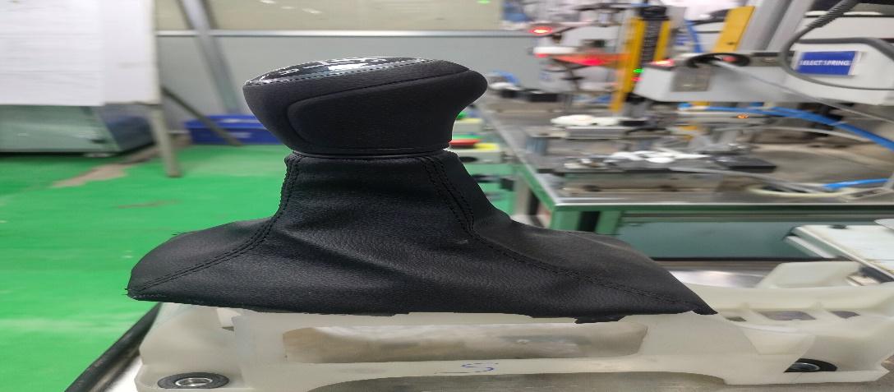 |  |  |  |  |  | असमान्य स्थिति- किसी भी प्रकार की असमान्य स्थिति में कार्य को बंद करे, अपने सीनियर को सूचित करे और अगले आदेश का इंतज़ार करे.

 |  |  |  |  |  | CONTROL PLAN
 |  |  |  |  |  | Control |  | Standard | Control | Insp. | Sampling | Critical
 |  |  |  |  |  | Parameter |  | Spec. | Spec. | Method | Frequency | Charcteristics

PY
जैसा की चित्र में दिखाया गया है उसके अनुरूप सब असेंबली को फिक्स्चर पर रखा गया है |  |  |  | उसके बाद पार्ट्स को अगली प्रक्रिया के लिए चित्र में दिखाएँ अनुसार फिक्स्चर पर रखना है

3
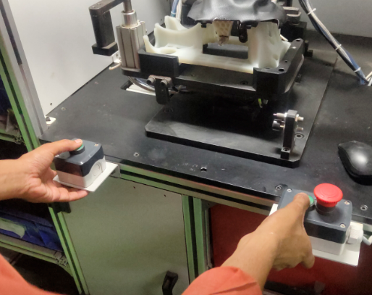

c

जैसा कि चित्र में दिखाया गया है दोनों हाथों से हरे बटन को दबाकर साइकिल स्टार्ट करनी है |  |  |  |  |  | POKA-YOKE DETAILS

4
 |  |  |  |  |  | S.no | Poka -Yoke Description |  | Poka-Yoke checking Method |  |  | Frequency
 |  |  |  |  |  | 1 | No Load Resistance |  | Check to start machine without EOL Machine should not start Alarm Shown on PLC |  |  | 100% Pokayoke Start (Shift)
 |  |  |  |  |  | 2 | Air Pressure |  | Run the Machine Under Specified Pressure( 4~6 Bar) , Machine should not run
जैसा कि चित्र में दिखाया गया है एचएमआई में सभी बिंदु ठीक हैं, पुष्टि की जांच करें |  |  |  |  |  | 3 | Presence Sensor of Metal Bush/ Select Bush |  | Run the Machine Without Select Bush/ Sph. Bearing ,Machine should not run
 |  |  |  |  |  | 4 | Auto punching |  | Run the Machine Without Greasing , Machine should not run
Revision History |  |  |  |  |  | Controlled By:
S.no | Revision No. |  | Effective Date | Revision Details

Prepared By : |  |  |  |  | Approved By:

 |  | बाए हाथ से हाउसिंग को उठाए फिक्स्चर मे रखे जैसा क़ि चित्र मे दिखाया गया है.

OP-30
F
SAFETY
 |  | Standard Operating Procedure / Work Instruction
PROCESS NAME : |  |  | Part Name/Assy. Name/No.(Customer) |  | Operation |  | Customer | Documet No. | SKH-SILA/SOP-GSLA-12
Assembly of Knob with the Shifter Assy. |  |  | LEVER ASSY, GEAR SHF CONT / 28100M71U00-C48(Y17_DLX) LEVER ASSY, GEAR SHF CONT / 28100M71U20-5PK(Y17_STD) |  | OP-20 |  | MSIL | Initial date | 10.03.25
 |  |  |  |  |  |  |  | Revision No & Revision Date
कार्य - निर्देश |  |  |  |  |  | Parts Details |  |  |  | 1.मशीन चलने के दोरान अपने हाथो को दूर रखे.
1
5
1
2
3
4
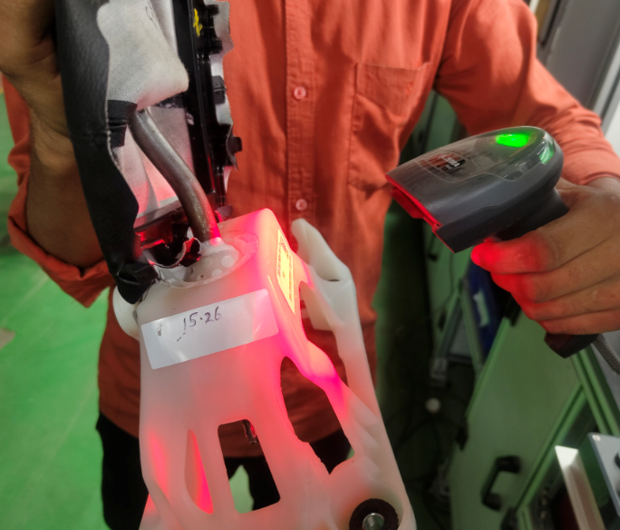
 |  |  |  |  |  |  |  |  |  | 2.किसी भी प्रकार के चेंज ओवर के दोरान मशीन को बंद रखे.

O-Ring
Select Damper
Select Bush
Spherical Bearing
 |  |  |  |  |  |  |  |  |  | 3.कार्य करते समय हमेशा PPE's का प्रयोग करे
5
6
7
8
PM

Select Lever
Select Spring
lever Rod Y17
Main Housing
 |  |  |  |  |  |  |  |  |  | 1.डेली मशीन चेक शीट के अनुसार काम शुरू करने से पहले मशीन को चेक करे.
9
अगला काम शुरू करने से पहले, सब असेंबली दाहिने हाथ से पकड़ना है और बाएं हाथ से स्कैनर को पकड़ कर सब असेंबली पर लागे बारकोड को स्कैन करना है |  |  |  | जैसा कि चित्र में दिखाया गया है दोनों हाथों से हरे बटन को दबाकर साइकिल स्टार्ट करनी है |  |  |  |  |  | 2.मशीन को रोजाना साफ करे.कोई भी एयर वाल्व, ग्रीस वाल्व या ऑइल वाल्व जाम न हो

 |  |  |  |  |  |  |  |  |  | Abnormal Situation Handling
Clip Shaft
2
6
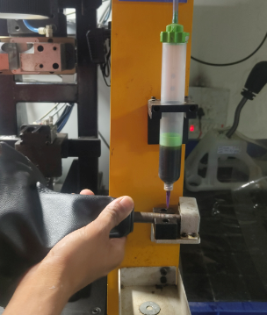 |  |  |  | 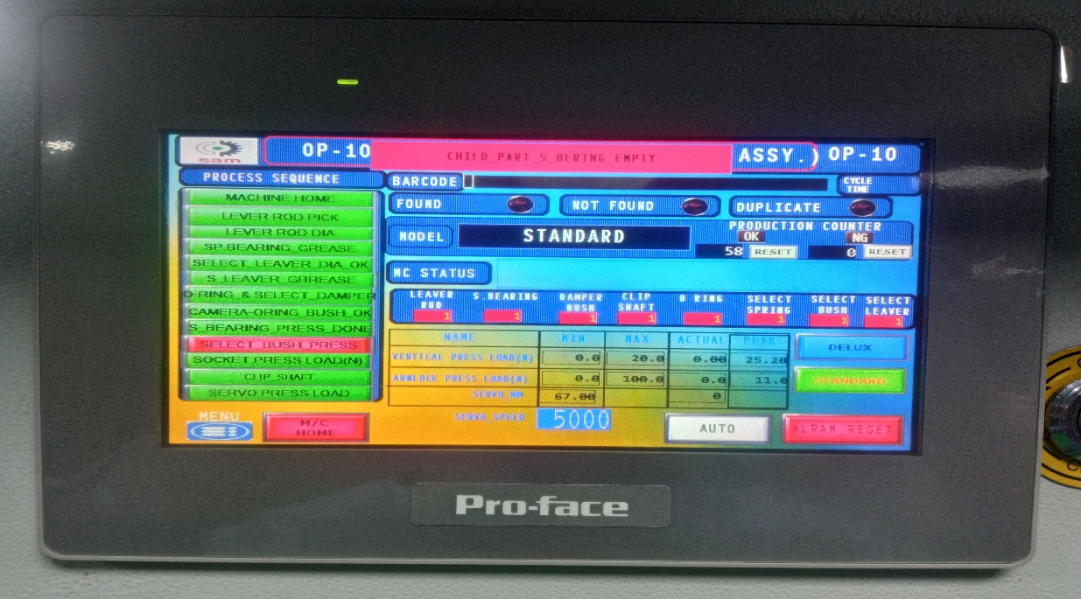 |  |  |  |  |  | असमान्य स्थिति- किसी भी प्रकार की असमान्य स्थिति में कार्य को बंद करे, अपने सीनियर को सूचित करे और अगले आदेश का इंतज़ार करे.

 |  |  |  |  |  | CONTROL PLAN
 |  |  |  |  |  | Control |  | Standard | Control | Insp. | Sampling | Critical
 |  |  |  |  |  | Parameter |  | Spec. | Spec. | Method | Frequency | Charcteristics

PY
जैसा कि चित्र में दिख गया है उसके अनुसर दोनों हाथों से पार्ट्स को पकड़ कर लीवर की थ्रेड पर एड्रासिव ग्लूव अप्लाई करते हैं |  |  |  | जैसा कि चित्र में दिखाया गया है एचएमआई में सभी बिंदु ठीक हैं, पुष्टि की जांच करें

3
7
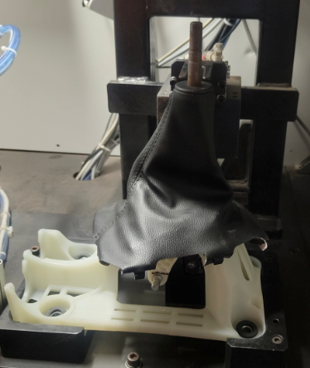 |  |  |  | 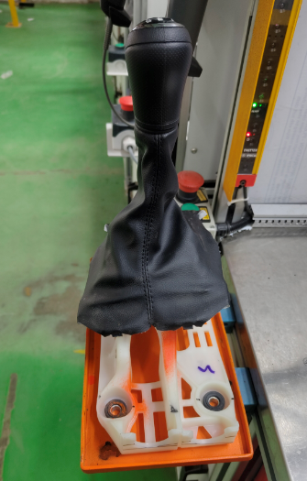

c

जैसा की चित्र में दिखाया गया है उसके अनुरूप सब असेंबली को फिक्स्चर पर रखा गया है |  |  |  | उसके बाद पार्ट्स को अगली प्रक्रिया के लिए चित्र में दिखाएँ अनुसार फिक्स्चर पर रखना है |  | POKA-YOKE DETAILS

4
 |  |  |  |  |  | S.no | Poka -Yoke Description |  | Poka-Yoke checking Method |  |  | Frequency
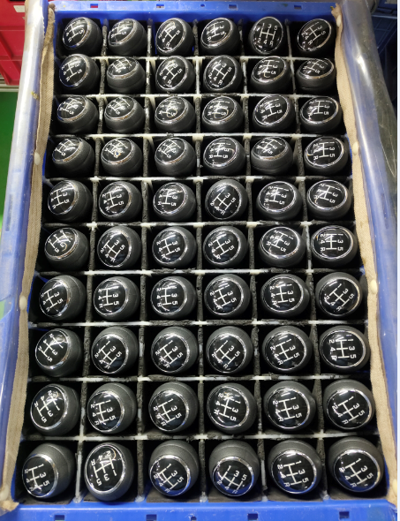 |  |  |  |  |  | 5 | Total Height Checking |  | Check with Height NG Sample |  |  | 100% Pokayoke Start (Shift)
 |  |  |  |  |  | 6 | Knob Torque Checking |  | Check with Torque NG Sample
दाहिने हाथ के डिब्बे में से नॉब असेंबली को पिकअप किया जाता है और मुख्य लीवर पर क्लॉक वाइज दो थिएर्ड टाइट किया जाता है
 |  |  |  |  |  | 8 | Curtain Sensor |  | Run the machine & keep the hand btw curtain, Machine Should be stop
Revision History |  |  |  |  |  | Controlled By:
S.no | Revision No. |  | Effective Date | Revision Details

Prepared By : |  |  |  |  | Approved By:

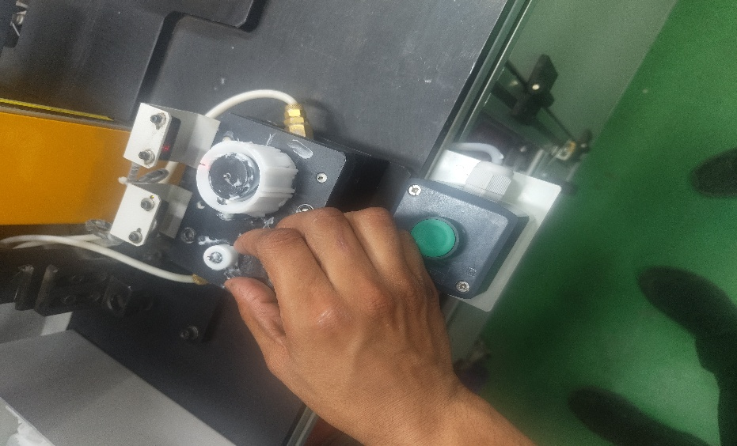

 |  | बाए हाथ से हाउसिंग को उठाए फिक्स्चर मे रखे जैसा क़ि चित्र मे दिखाया गया है.

OP-20
F
SAFETY
 |  | Standard Operating Procedure / Work Instruction
PROCESS NAME : |  |  | Part Name/Assy. Name/No.(Customer) |  | Operation |  | Customer | Documet No. | SKH-SILA/SOP-GSLA-12
Boot Assembly with Top Moulding with Cable Tie |  |  | LEVER ASSY, GEAR SHF CONT / 28100M71U00-C48(Y17_DLX) LEVER ASSY, GEAR SHF CONT / 28100M71U20-5PK(Y17_STD) |  | OP-20A |  | MSIL | Initial date | 10.03.25
 |  |  |  |  |  |  |  | Revision No & Revision Date
कार्य - निर्देश |  |  |  |  |  | Parts Details |  |  |  | 1.मशीन चलने के दोरान अपने हाथो को दूर रखे.
1
1
5
1
2
3
4
 |  |  |  | 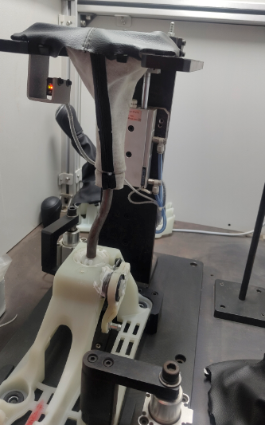
 |  |  |  |  |  |  |  |  |  | 2.किसी भी प्रकार के चेंज ओवर के दोरान मशीन को बंद रखे.

O-Ring
Select Damper
Select Bush
Spherical Bearing
 |  |  |  |  |  |  |  |  |  | 3.कार्य करते समय हमेशा PPE's का प्रयोग करे
5
6
7
8
PM

Select Lever
Select Spring
lever Rod Y17
Main Housing
 |  |  |  |  |  |  |  |  |  | 1.डेली मशीन चेक शीट के अनुसार काम शुरू करने से पहले मशीन को चेक करे.
9
बायां हाथ से फिक्स्चर से सब असेंबली को पिकअप करना है और दोनों हाथों से पार्ट को जैसा कि चित्र में दिखाया गया है फिक्सचर पर रखना है |  |  |  | जैसा कि चित्र में दिखाया गया उसके अनुसार स्ट्रिप को टाइट करना है |  |  |  |  |  | 2.मशीन को रोजाना साफ करे.कोई भी एयर वाल्व, ग्रीस वाल्व या ऑइल वाल्व जाम न हो

 |  |  |  |  |  |  |  |  |  | Abnormal Situation Handling
Clip Shaft
2
6
 |  |  |  |  |  |  |  |  |  | असमान्य स्थिति- किसी भी प्रकार की असमान्य स्थिति में कार्य को बंद करे, अपने सीनियर को सूचित करे और अगले आदेश का इंतज़ार करे.

 |  |  |  |  |  | CONTROL PLAN
 |  |  |  |  |  | Control |  | Standard | Control | Insp. | Sampling | Critical
 |  |  |  |  |  | Parameter |  | Spec. | Spec. | Method | Frequency | Charcteristics

PY
दोनों हाथों से हरे बटन को प्रेस करना है जैसा कि चित्र में दिखाया गया है, उसके पार्ट क्लैंप हो जाता वो हैमे चेक करना है |  |  |  | दोनों हाथों से पार्ट को पिकअप करना है और बूट टाइट की कन्फर्मेशन चेक करना है

3

c

दाहिने हाथ से बूट को उठाना है बूट फिक्स्चर पे जो ग्रूव बने हुए है उस पर सेट करना है |  |  |  |  |  | POKA-YOKE DETAILS

4
 |  |  |  |  |  | S.no | Poka -Yoke Description |  | Poka-Yoke checking Method |  |  | Frequency
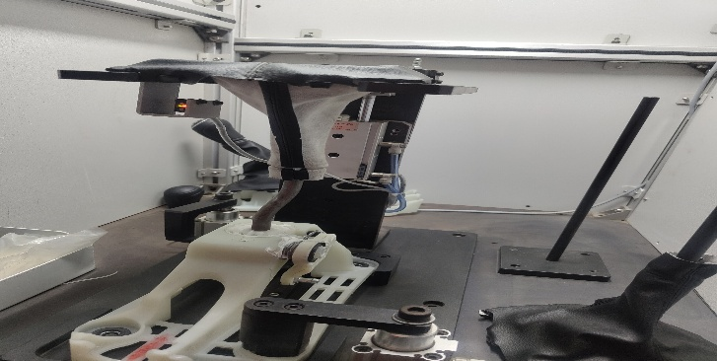 |  |  |  |  |  | 1 | Barcode for ensure all operation should be completed. |  | unclamp part with barcode scanning, part should not unclamp. |  |  | 100% Pokayoke Start (Shift)
 |  |  |  |  |  | 2 | Air Pressure |  | Run the Machine Under Specified Pressure( 4~6 Bar) , Machine should not run
बूट फिक्सचर पर लगे सेंसर से इसकी पुष्टि करनी है कि बूट राइट से लगा है या नहीं
 |  |  |  |  |  | 4 | Knob Angle Checking |  | Check the Angle with Angle NG Sample
Revision History |  |  |  |  |  | Controlled By:
S.no | Revision No. |  | Effective Date | Revision Details

Prepared By : |  |  |  |  | Approved By:

 |  | बाए हाथ से हाउसिंग को उठाए फिक्स्चर मे रखे जैसा क़ि चित्र मे दिखाया गया है.

OP-10A
F
SAFETY
 |  | Standard Operating Procedure / Work Instruction
PROCESS NAME : |  |  | Part Name/Assy. Name/No.(Customer) |  | Operation |  | Customer | Documet No. | SKH-SILA/SOP-GSLA-12
Greasing of overmoulded select lever, bearing, select Spring, Assembly of Main Lever with Socket & Select Bush, O ring in Main Housing, select lever sub-assembly and Clipshaft assembly with main housing. |  |  | LEVER ASSY, GEAR SHF CONT / 28100M71U00-C48(Y17_DLX) LEVER ASSY, GEAR SHF CONT / 28100M71U20-5PK(Y17_STD) |  | OP-10 |  | MSIL | Initial date | 10.03.25
 |  |  |  |  |  |  |  | Revision No & Revision Date
कार्य - निर्देश |  |  |  |  |  | Parts Details |  |  |  | 1.मशीन चलने के दोरान अपने हाथो को दूर रखे.
1
5
1
2
3
4
 |  |  |  | 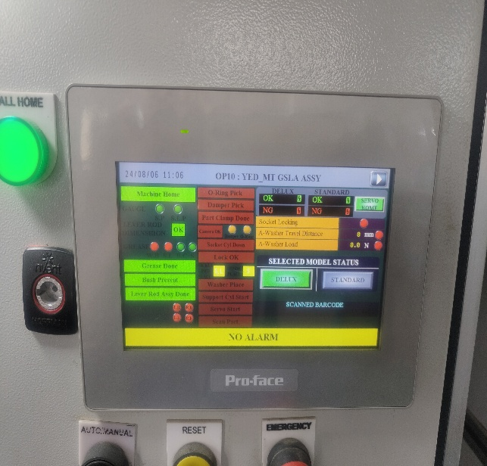
 |  |  |  |  |  |  |  |  |  | 2.किसी भी प्रकार के चेंज ओवर के दोरान मशीन को बंद रखे.

O-Ring
Select Damper
Select Bush
Spherical Bearing
 |  |  |  |  |  |  |  |  |  | 3.कार्य करते समय हमेशा PPE's का प्रयोग करे
5
6
7
8
PM

Select Lever
Select Spring
lever Rod Y17
Main Housing
 |  |  |  |  |  |  |  |  |  | 1.डेली मशीन चेक शीट के अनुसार काम शुरू करने से पहले मशीन को चेक करे.
9
सब से पहले एचएमआई से मॉडल चयन करते हैं जैसा कि पिक्चर में दिखाया गया है |  |  |  | दोनों हाथों से हरा बटन दबाएं और ग्रीसिंग CYCLE शुरू हो जाता है। हममें ओके दिखायी देता है जैसा कि पिक्चर में दिखाया गया है |  |  |  |  |  | 2.मशीन को रोजाना साफ करे.कोई भी एयर वाल्व, ग्रीस वाल्व या ऑइल वाल्व जाम न हो

 |  |  |  |  |  |  |  |  |  | Abnormal Situation Handling
Clip Shaft
2
6
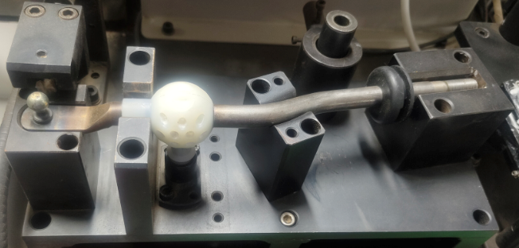 |  |  |  | 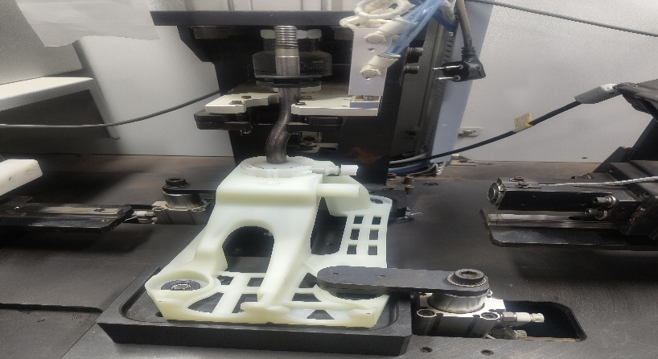 |  |  |  |  |  | असमान्य स्थिति- किसी भी प्रकार की असमान्य स्थिति में कार्य को बंद करे, अपने सीनियर को सूचित करे और अगले आदेश का इंतज़ार करे.

 |  |  |  |  |  | CONTROL PLAN
 |  |  |  |  |  | Control |  | Standard | Control | Insp. | Sampling | Critical
 |  |  |  |  |  | Parameter |  | Spec. | Spec. | Method | Frequency | Charcteristics

PY
ऑपरेटर दाहिने हाथ से मुख्य लीवर रॉड को पिकअप करे और फिक्स्चर पे रख दे। उसके बाद पिन गेज से मुख्य लीवर रॉड की पिन चेक करते हैं |  |  |  | मेन लीवर रॉड, बुश और बेयरिंग को मेन लीवर सब असेंबली फिक्सचर पर रख दे.जैसा की पिक्चर में दिखाया गयाउसके बाद दोनों हाथो दे हरे बटन को दबाये और HMI मे मेन लीवर सब असेंबली का ओके स्टेटस चेक करे जैसा की पिक्चर में दिख गया है

3
7
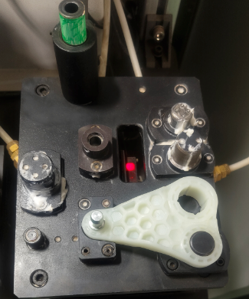 |  |  |  | 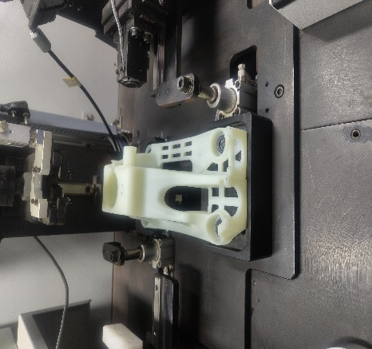 

c

दाहिने हाथ से SELECT लीवर को PICK KARE फिक्स्चर पे रख दे जैसा की तस्वीर में दिखाया गया हैउसके बाद पिन गेज एसई सेलेक्ट लीवर पिन चेक करते हैं |  |  |  | बाएं हाथ से हाउसिंग को उठाएं और फिक्सचर पर रखें। दाएं हाथ से ओ-रिंग उठाएं और हाउसिंग में डालें।दाएँ हाथ से डैम्पर उठाओ और हाउसिंग में असेंबली करके जैसा की पिक्चर में दिख गया है दोनों हाथों से ग्रीन बटन दबाएं। HMI मुझे कैमरा स्टेटस OK दिखायेगा.पार्ट फिक्सचर में क्लैम्प हो जायेगा |  | POKA-YOKE DETAILS

4
8
 |  |  |  |  |  |  | Poka -Yoke Description |  | Poka-Yoke checking Method |  |  | Frequency
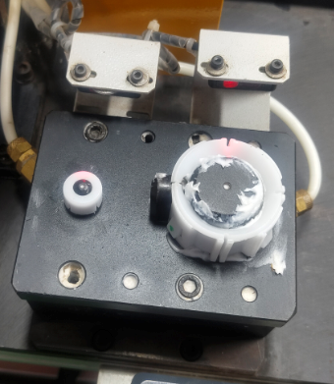 |  |  |  | 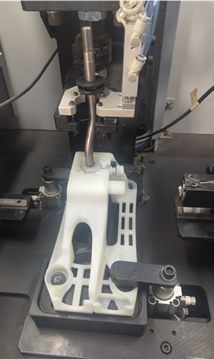 |  | 1 | PIKA- PIKA system for part pickup |  | Check to start machine without Pick the Part, Machine should not start |  |  | 100% Pokayoke Start (Shift)
 |  |  |  |  |  | 2 | Air Pressure |  | Run the Machine Under Specified Pressure( 4~6 Bar) , Machine should not run
 |  |  |  |  |  | 3 | Damper & O-ring Presence |  | Run the Machine without O-Ring or Damper , Machine Should not Start
लेफ्ट हैंड से बुश उठे और फिक्स्चर पे रख दे जैसा की पिक्चर में दिखाया गया है |  |  |  | बाएं हाथ से मुख्य लीवर सब असेंबली को उठाओ और हाउसिंग में डालो। दोनों हाथ से ग्रीन बटन दबाओ ,HMI मैं ओके स्टेटस चेक करुँगा, जैसे की पिक्चर में दिखा दिया गया है
 |  |  |  |  |  | 4 | Greasing Dispersion Qty( Select Bush , Select Spring, Select Lever, Spherical Bearing) |  | Run the Machine Without Greasing , Machine should not run
Revision History |  |  |  |  |  | Controlled By:
S.no | Revision No. |  | Effective Date | Revision Details

Prepared By : |  |  |  |  | Approved By:

 |  | बाए हाथ से हाउसिंग को उठाए फिक्स्चर मे रखे जैसा क़ि चित्र मे दिखाया गया है.

OP-10 B
F
SAFETY
 |  | Standard Operating Procedure / Work Instruction
PROCESS NAME : |  |  | Part Name/Assy. Name/No.(Customer) |  | Operation |  | Customer | Documet No. | SKH-SILA/SOP-GSLA-12
Fitment of Select Damper in Main Housing and Assembly of Main Lever with Socket & Select Bush in Main Housing with O Ring . |  |  | LEVER ASSY, GEAR SHF CONT / 28100M71U00-C48(Y17_DLX) LEVER ASSY, GEAR SHF CONT / 28100M71U20-5PK(Y17_STD) |  | OP-10 |  | MSIL | Initial date | 10.03.25
 |  |  |  |  |  |  |  | Revision No & Revision Date
कार्य - निर्देश |  |  |  |  |  | Parts Details |  |  |  | 1.मशीन चलने के दोरान अपने हाथो को दूर रखे.
1
9
5
1
2
3
4
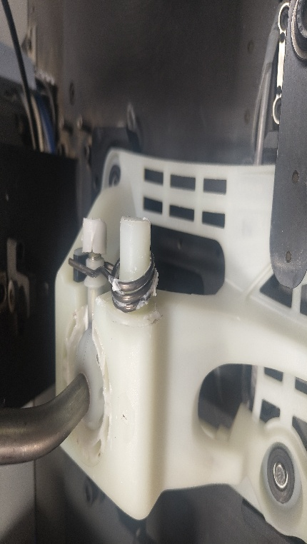 |  |  |  | 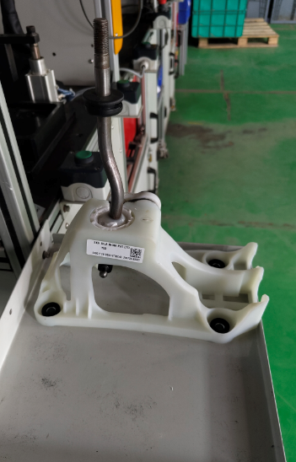
 |  |  |  |  |  |  |  |  |  | 2.किसी भी प्रकार के चेंज ओवर के दोरान मशीन को बंद रखे.

O-Ring
Select Damper
Select Bush
Spherical Bearing
 |  |  |  |  |  |  |  |  |  | 3.कार्य करते समय हमेशा PPE's का प्रयोग करे
5
6
7
8
PM

Select Lever
Select Spring
lever Rod Y17
Main Housing
 |  |  |  |  |  |  |  |  |  | 1.डेली मशीन चेक शीट के अनुसार काम शुरू करने से पहले मशीन को चेक करे.
9
बाएं हाथ से स्प्रिंग उठाएं और पिक्चर में दिखाएं अनुसार हाउसिंग में असेंबली करना है |  |  |  | उसके बाद पार्ट्स को अगली प्रक्रिया के लिए चित्र में दिखाएँ अनुसार फिक्स्चर पर रखना है |  |  |  |  |  | 2.मशीन को रोजाना साफ करे.कोई भी एयर वाल्व, ग्रीस वाल्व या ऑइल वाल्व जाम न हो

 |  |  |  |  |  |  |  |  |  | Abnormal Situation Handling
Clip Shaft
10
6
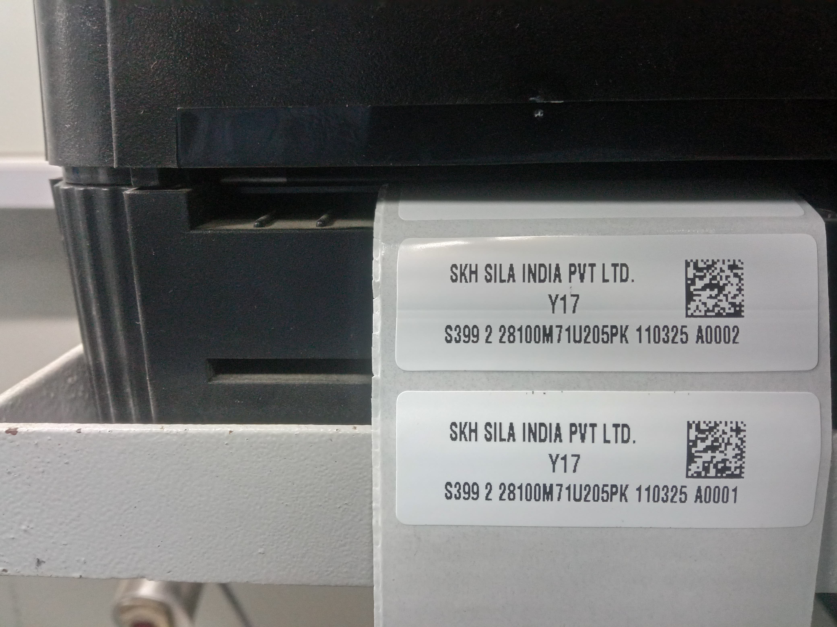
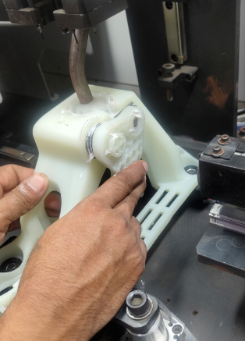 |  |  |  |  |  |  |  |  |  | असमान्य स्थिति- किसी भी प्रकार की असमान्य स्थिति में कार्य को बंद करे, अपने सीनियर को सूचित करे और अगले आदेश का इंतज़ार करे.

 |  |  |  |  |  | CONTROL PLAN
 |  |  |  |  |  | Control |  | Standard | Control | Insp. | Sampling | Critical
 |  |  |  |  |  | Parameter |  | Spec. | Spec. | Method | Frequency | Charcteristics

PY
दाएँ हाथ से सेलेक्ट लीवर उठाएँ और पिक्चर में दिखाएँ अनुसार हाउसिंग में असेंबली करना है

11
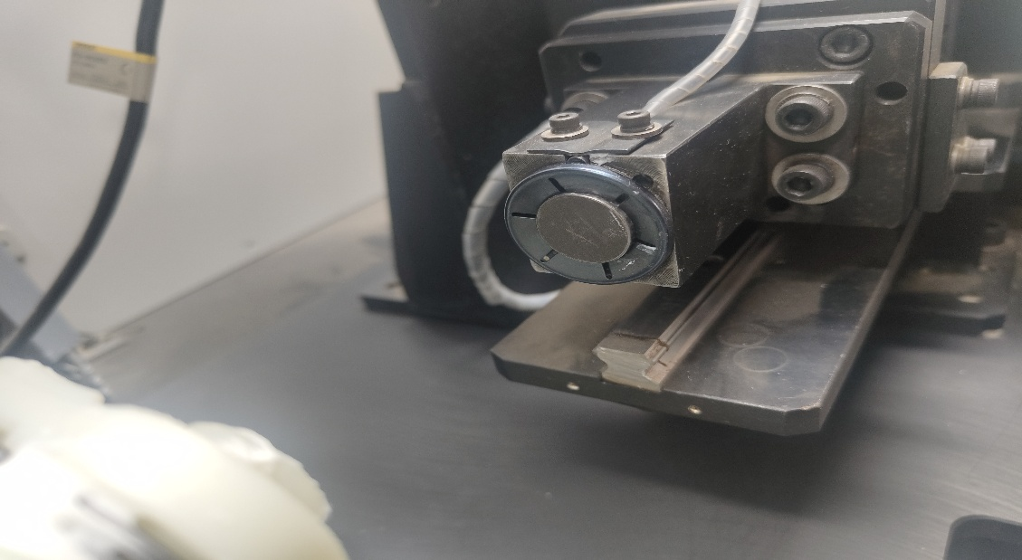

c

दाहिने हाथ से क्लिप शाफ्ट उठाएं और चित्र में दिखाएं अनुसार फिक्सचर में असेंबली करना है |  |  |  |  |  | POKA-YOKE DETAILS

12
 |  |  |  |  |  | S.no | Poka -Yoke Description |  | Poka-Yoke checking Method |  |  | Frequency
 |  |  |  |  |  | 5 | Presence Sensor of Metal Bush/ Select Bush |  | Run the Machine Without Select Bush/ Sph. Bearing ,Machine should not run |  |  | 100% Pokayoke Start (Shift)
 |  |  |  |  |  | 6 | Select Lever Pin Dia Over Size & Under Size Control |  | Run the machine without Pick the Pin Dia Plug Gauge , Machine Should not Start
सभी पार्ट्स असेंबली करने के लिए दोनों हाथों से ग्रीन बटन दबाएँ और पार्ट ओके का सिंगल आता है हमी। उसके बाद लेबल प्रिंटर से लेबल निकलता है, और लेबल स्कैन करने के बाद भाग अनक्लैम्प होता है
 |  |  |  |  |  | 8 | Clip Shaft reverse Check & Minimum pressing load |  | Run the Machine without Cip Shaft or Reverse Clip Shaft , Machine Should not Start
Revision History |  |  |  |  |  | Controlled By:
S.no | Revision No. |  | Effective Date | Revision Details

Prepared By : |  |  |  |  | Approved By:

 |  | बाए हाथ से हाउसिंग को उठाए फिक्स्चर मे रखे जैसा क़ि चित्र मे दिखाया गया है.

